AJUSTE
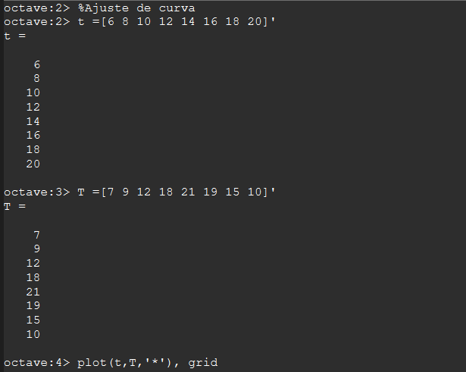
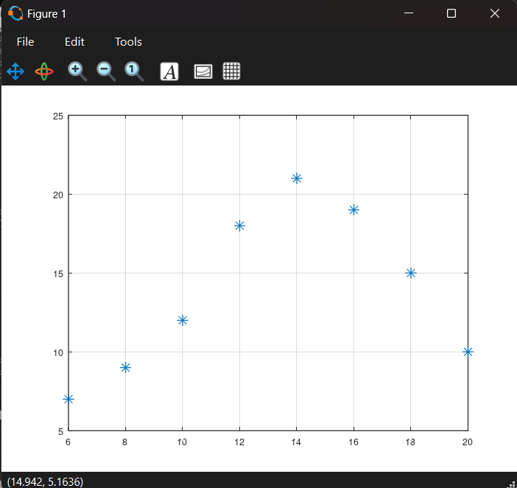
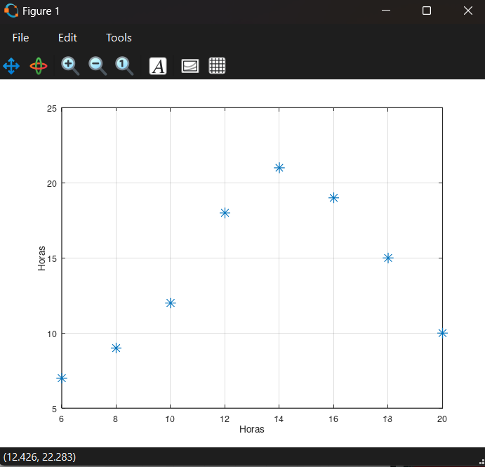
AJUSTE DE CURVAS

REGRESION_POLINOMIAL
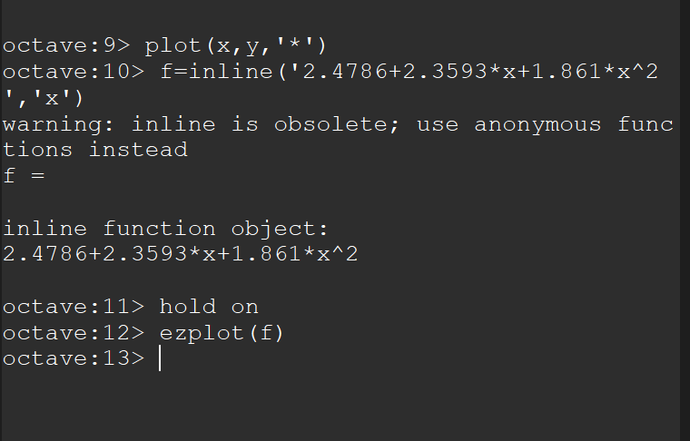
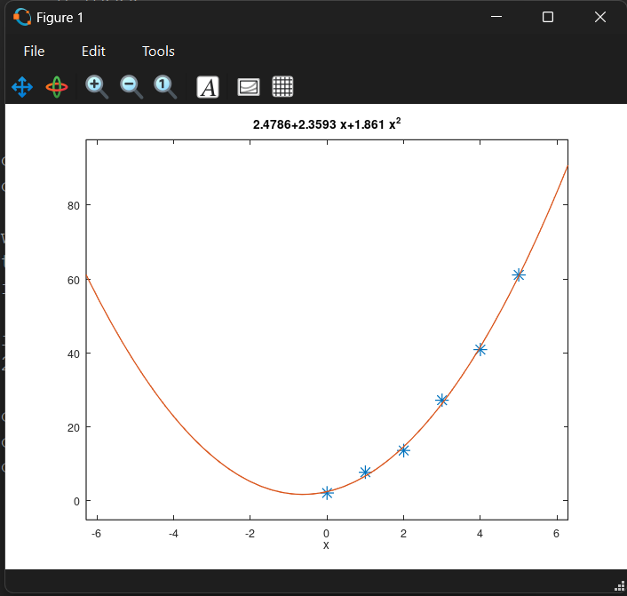
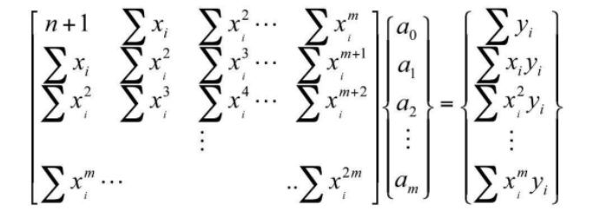
regresion polinomial
 |  |  |  |  |  |  |  | (a0+a1Xi+a2xi^2-yi)^2 |  |  |  |  |  |  |  |  | eso clacilamos primero
 |  |  |  |  |  |  |  | Q |  |  |  |  | #VALUE!
$$\overline{y}$$
i | xi | yi | xi^2 | xi^3 | xi^4 | xi*yi | xi^2*yi | p2(Xi)-yi | (yi- y)^2
1 | 0 | 2.1 | 0 | 0 | 0 | 0 | 0 | #VALUE! | 544.44444444
2 | 1 | 7.7 | 1 | 1 | 1 | 7.7 | 7.7 | #VALUE! | 314.47111111
3 | 2 | 13.6 | 4 | 8 | 16 | 27.2 | 54.4 | #VALUE! | 140.02777778
4 | 3 | 27.2 | 9 | 27 | 81 | 81.6 | 244.8 | #VALUE! | 3.1211111111 |  |  | calculamos Q
5 | 4 | 40.9 | 16 | 64 | 256 | 163.6 | 654.4 | #VALUE! | 239.21777778
6 | 5 | 61.1 | 25 | 125 | 625 | 305.5 | 1527.5 | #VALUE! | 1272.1111111
suma | 15 | 152.6 | 55 | 225 | 979 | 585.6 | 2488.8 | #VALUE! | 2513.3933333

m= | 2 | polinomial |  |  |  |  |  |  |  |  |  | #VALUE!
n+1= | 6 | nodos | (cantidad de notaciones) |  |  |  |  |  |  |  |  |  |  |  | a |  |  |  | b

$$\overline{y}$$
 |  |  |  |  |  |  |  |  |  |  |  |  |  | 6 | 15 | 55 |  | 152.6
 |  |  |  |  |  |  |  |  | media y |  | 25.433333333 |  |  | 15 | 55 | 225 |  | 585.6
 |  |  |  |  |  |  |  |  |  |  |  |  |  | 55 | 225 | 979 |  | 2488.8
 |  |  |  |  |  |  |  |  |  | r^2 | #VALUE!
 |  |  |  |  |  |  |  |  |  |  |  |  |  |  | inv(A) | 0.82142857143 | -0.58928571429 | 0.089285714286
 |  |  |  |  |  |  |  |  | interpretacion: el polinomio explica es 99.85% de variabilidad de y en funcion |  |  |  |  |  |  | -0.58928571429 | 0.72678571429 | -0.13392857143
 |  |  |  |  |  |  |  |  |  |  |  |  |  |  |  | 0.089285714286 | -0.13392857143 | 0.026785714286
 |  |  |  |  |  |  |  |  |  | r | #VALUE!
 |  |  |  |  |  |  |  |  |  |  |  |  |  | a= | 2.4785714286 | a0
 |  |  |  |  |  |  |  |  | interpretacion:La relacion entre las variables X e Y |  |  |  |  |  | 2.3592857143 | a1
 |  |  |  |  |  |  |  |  | ES DIRECTA Y ALTA |  |  |  |  |  | 1.8607142857 | a2

 |  |  |  |  |  |  |  |  |  |  |  |  |  | me pide : | P2(x)=a0+a1x+a2x^2
 |  |  |  |  |  |  |  |  |  |  |  |  |  | un polinomio de grado 2
 |  |  |  |  |  |  |  |  |  |  |  |  |  | aproximar del grado
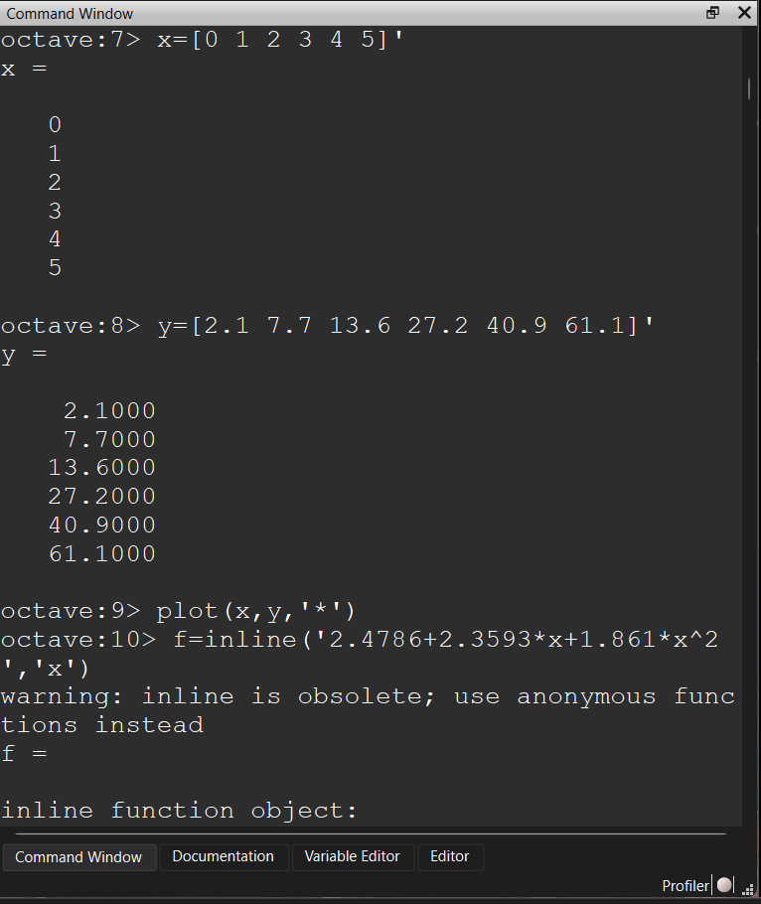
 |  |  |  |  |  |  |  |  |  |  |  |  |  | calcula cundo

 |  |  |  |  |  |  |  |  |  |  |  |  |  | ejemplo:
 |  |  |  |  |  |  |  |  |  |  |  |  |  | si | x= | 7
 |  |  |  |  |  |  |  |  |  |  |  |  |  |  | y= | ??

 |  |  |  |  |  |  |  |  |  |  |  |  |  |  | p2(7)= | 110.16857143

c a b
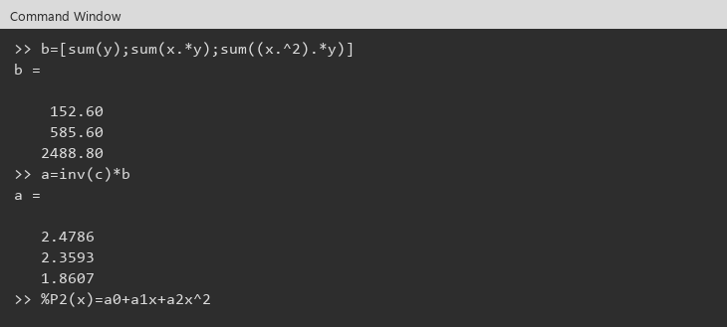
Ejemplo | C a = b
 | P2(x) = a0 + a1 x + a2 x^2

C | n+1 | sum xi | sum xi^2 |  | a |  | b
 | sum xi | sum xi^2 | sum xi^3 |  | a0 |  | sum yi
 | sum xi^2 | sum xi^3 | sum xi^4 |  | a1 |  | sum xi yi
 |  |  |  |  | a2 |  | sum xi^2 yi

 | i | xi | yi | xi^2 | xi^3 | xi^4 | xi*yi | xi^2*yi
 | 1 | 0.0000000 | 2.1000000 | 0.0000000 | 0.0000000 | 0.0000000 | 0.0000000 | 0.0000000
 | 2 | 1.0000000 | 7.7000000 | 1.0000000 | 1.0000000 | 1.0000000 | 7.7000000 | 7.7000000
 | 3 | 2.0000000 | 13.6000000 | 4.0000000 | 8.0000000 | 16.0000000 | 27.2000000 | 54.4000000
 | 4 | 3.0000000 | 27.2000000 | 9.0000000 | 27.0000000 | 81.0000000 | 81.6000000 | 244.8000000
 | 5 | 4.0000000 | 40.9000000 | 16.0000000 | 64.0000000 | 256.0000000 | 163.6000000 | 654.4000000
 | 6 | 5.0000000 | 61.1000000 | 25.0000000 | 125.0000000 | 625.0000000 | 305.5000000 | 1527.5000000
 | suma | 15.0000000 | 152.6000000 | 55.0000000 | 225.0000000 | 979.0000000 | 585.6000000 | 2488.8000000

 | n+1= | 6
 | m= | 2

 | c | 6.0000000 | 15.0000000 | 55.0000000 |  | b | 152.6000000
 |  | 15.0000000 | 55.0000000 | 225.0000000 |  |  | 585.6000000
 |  | 55.0000000 | 225.0000000 | 979.0000000 |  |  | 2488.8000000

 | a=inv(c)*b | 2.4785714 | a0
 |  | 2.3592857 | a1
 |  | 1.8607143 | a2

 | P2(x)= | a0+a1x+a2x^2
 | Conclusión: | a0=2.4786 , a1=2.3593 , a2=1.8607

 | Evidencias Octave (Ventana de comandos)
 | c

 | b , a=inv(c)*b

Regresion multiple
Regresión multiple
 |  |  |  |  |  |  |  |  | (a0+a1*x1+a2*x2-yi)^2
i | x1i | x2i | yi | x1i^2 | x1i*x2i | x2i^2 | x1i*yi | x2i*yi | (P(x)-yi)^2 |  |  |  |  |  |  |  | (yi-ybar)^2 | media y | 9.0000000
1 | 0 | 0 | 5 | 0 | 0 | 0 | 0 | 0 | 7.88861E-29 |  |  |  |  |  |  |  | 16.0000000
2 | 2 | 1 | 10 | 4 | 2 | 1 | 20 | 10 | 2.83990E-29 |  |  |  |  |  |  |  | 1.0000000
3 | 2.5 | 2 | 9 | 6.25 | 5 | 4 | 22.5 | 18 | 1.26218E-29 |  |  |  |  |  |  |  | 0.0000000
4 | 1 | 3 | 0 | 1 | 3 | 9 | 0 | 0 | 3.15544E-30 | C |  |  | b |  | a |  | 81.0000000
5 | 4 | 6 | 3 | 16 | 24 | 36 | 12 | 18 | 1.26218E-29 |  |  |  |  |  |  |  | 36.0000000
6 | 7 | 2 | 27 | 49 | 14 | 4 | 189 | 54 | 1.26218E-29 | Objetivo: | y=a0+a1*x1+a2*x2 |  |  |  |  |  | 324.0000000
 | 16.5 | 14 | 54 | 76.25 | 48 | 54 | 243.5 | 100 | 1.48306E-28 |  |  |  |  |  |  |  | 458.0000000
 |  |  |  |  |  |  |  | Q | 1.48306E-28 | C |  |  | b |  | a
 |  |  |  |  |  |  |  |  |  | 6 | 16.5 | 14 | 54 |  | 5.0000000 | a0
 |  |  |  |  |  |  |  |  |  | 16.5 | 76.25 | 48 | 243.5 |  | 4.0000000 | a1
 |  |  |  |  |  |  |  |  |  | 14 | 48 | 54 | 100 |  | -3.0000000 | a2

Conclusión: | P(x)=a0+a1*x1+a2*x2. Q=suma (P(x)-yi)^2 = 1.48306E-28 (casi 0). r^2=1. |  |  |  |  |  |  |  |  | inv(C) |  |  |  | Calcular
 |  |  |  |  |  |  |  |  |  | 0.5317402 | -0.0642135 | -0.0807799 |  | Q y R^2
Interpretación: El modelo encontrado representa el 100% de la variabilidad de Y en función de x1 y x2. |  |  |  |  |  |  |  |  |  | -0.0642135 | 0.0375312 | -0.0167131 |  | 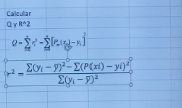
 |  |  |  |  |  |  |  |  |  | -0.0807799 | -0.0167131 | 0.0543175

 |  |  |  |  |  |  |  |  |  | a | 5.0000000 | a0
 |  |  |  |  |  |  |  |  |  |  | 4.0000000 | a1
 |  |  |  |  |  |  |  |  |  |  | -3.0000000 | a2

 |  |  |  |  |  |  |  |  |  |  |  |  |  | Q= | 1.48306E-28
 |  |  |  |  |  |  |  |  |  |  |  |  |  | r^2 | 1.000000
 |  |  |  |  |  |  |  |  |  |  |  |  |  | r | 1.000000

